服务器下发
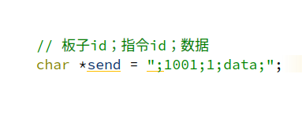
服务项 | 指令ID | 数据内容
远程启动电机 | 0 | 0：关闭 1：开启
远程点灯 | 1 | 0：关闭 1：开启
OTA | 2 | 新文件下载路径
Log日志上传 | 3 | 文件上传路径
板子数据上报 | 4 | 1：开始上报数据
verson | 5 | 云端版本

